Выбор крана
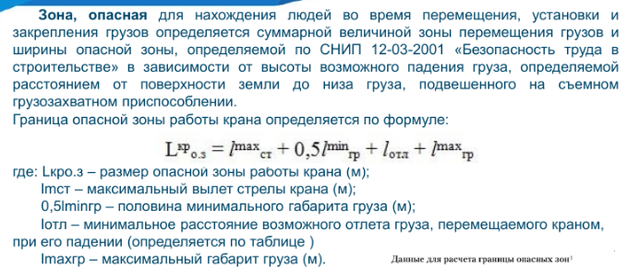
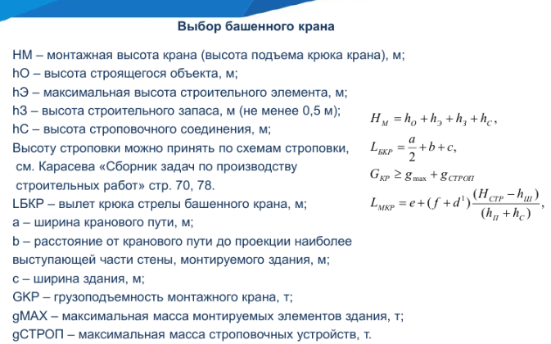
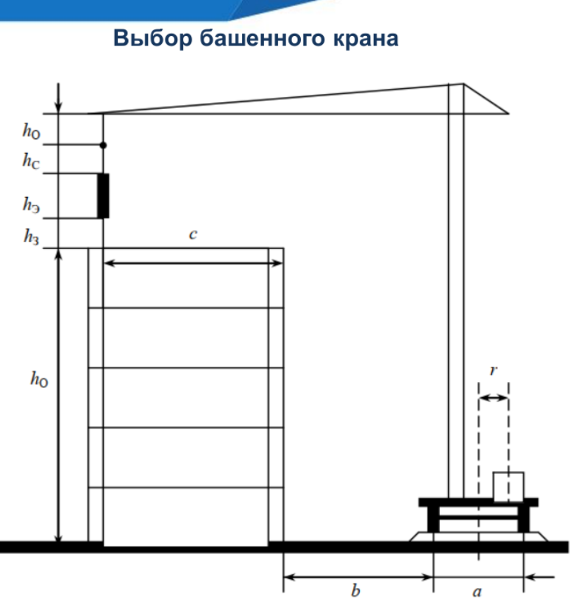

4.1

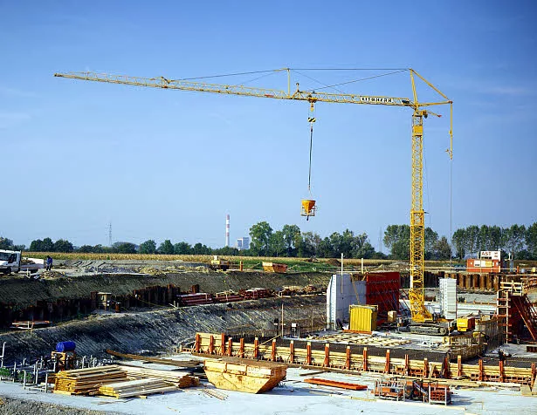
Н0 | = | 13.6
hэ | = | 3.3
hз | = | 0.5
hс | = | 2.8

Hкртр | = | 20.2 | Необходимая высота подъёма крюка

a | = | 6
b | = | 8
c | = | 27

Lбкр | = | 38 | Необходимый вылет стрелы

gmax | = | 3.17
gстроп | = | 0.32

Gкр | = | 3.49 | Грузоподъемность башенного крана

По данным параметрам был подобран кран следующей марки:
1. Liebherr 42К.1
Характеристики:
Высота подъема = 27 м, вылет стрелы = 36 м, максимальная грузоподъемность = 4 т.

4.2

Рабочая зона крана: |  | 38

Зоны перемещения грузов: |  |  | 39.5
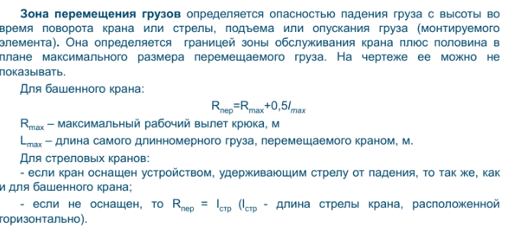
Опасная зона: |  | 45.375

Временные здания
Расход площадей временных зданий и сооружений
Наименование | Численность персонала | Норма, м2 на 1 чел. | Расчетная площадь, м2 | Принимаемая площадь, кв.м. | Размеры в плане, м | Число зданий | Используемый типовой проект и конструктивная схема
Прорабская | 2 | 3 | 6 | 14.33 | 5,85x2,45 | 1 | Сборно-разборный блок-контейнер
Гардеробная | 13 | 0.6 | 7.8 | 29 | 6.00 х 4.90 | 1 | Раздевалка для строителей Краус
Душевая | 10 | 0.43 | 4.3 | 28.67 | 5,85x2,45 | 2 | Раздевалка с душем маленькая
Умывальная | 13 | 0.05 | 0.65 | 29.40 | 6x2,45 | 2 | Сантехнический модуль
Туалет | 4 | 1 | 22
 | 9 | 2
Сушильная | 10 | 0.2 | 2 | 23.0 | 5x2,3 | 2 | Металлическая бытовка БЖ-01 (5м) ДВП
Помещение для обогрева, отдыха и принятия пищи | 10 | 0.9 | 9 | 14.3 | 5,85x2,45 | 1 | БК-00 ДВП
Столовые | 13 | 1 | 13 | 14.3 | 5,85x2,45 | 1 | Блок контейнер БКОД-01
Медпункт | 13 | 0.6 | 7.8 | 19.6 | 8x2,45 | 1 | Модульный фельдшерско акушерский пункт
Кладовые (объектные) | 10 | 0.6 | >=25 | 29 | 2,45x5,85 | 2 | БК-04 ДВП
Кладовые (общеплощадочные) | 10 | 0.6 | >=60 | 72 | 2,45x5,85 | 5 | БК-04 ДВП
 |  |  |  | 273.39

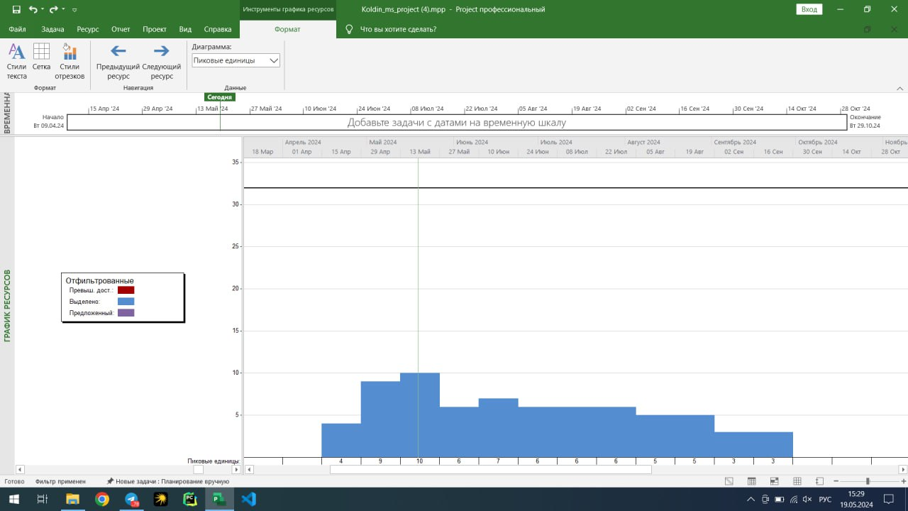
 | Число | Округ. число
Общее дневное число рабочих | 12.992 | 13
Коэф. общего числа | 1.16
 | 1.12
Рабочие (макс. в смену) | 10
ИТР | 1.04 | 2
Служащие | 0.65 | 1
Охрана | 0.39 | 1
Численность рабочих в наиболее загруженную смену | 11.0432 | 12
Женщины | 3.6 | 4
Мужчины | 8.4 | 9

Вода
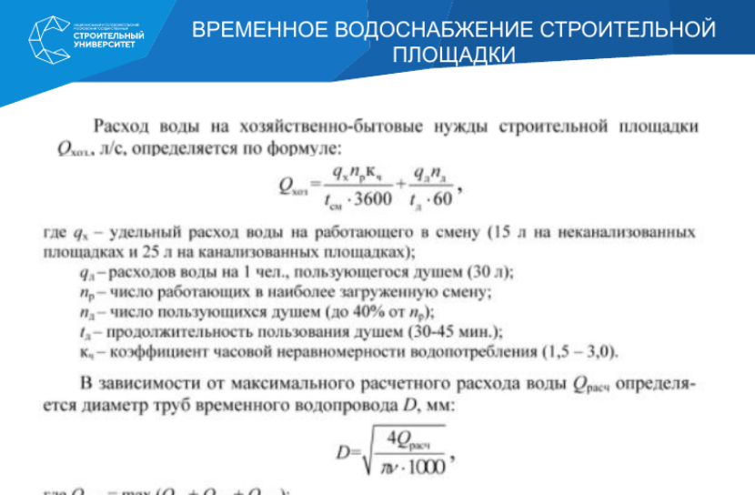
Расход на хозяйство | 0.0796875 | л/с | Общий расход воды | 10.3921875 |  |  | Расход на производственные нужды | 0.3125 | л/с
Уд. Расход | 25 | л |  |  |  |  | Удельный расход воды | 500 | л
Расход на душ | 30 | л | Расчетный диаметр | 93.944861183 | мм |  | Число потребителей в макс. Смену | 10 | чел.
Всего работающих | 10 | чел | Расход воды всего | 10.3921875 | л |  | Коэф. часовой неравномерности | 1.5
Моются | 4 | чел | Скорость воды | 1.5 | м/с |  | Число часов работы в смену | 8 | ч
Время купания | 30 | мин |  |  |  |  | Коэф. на неуточненный расход воды | 1.2
Коэф. Потреб. | 1.5 |  | По ГОСТу
Продолж. Смены | 8 | ч | выбрана труба номинальным диматером |  | 101.3 | мм | Пожар | 10 | л/с
 |  |  |  |  |  |  | Площадь застройки менее 10 га

Элкектроснабжение
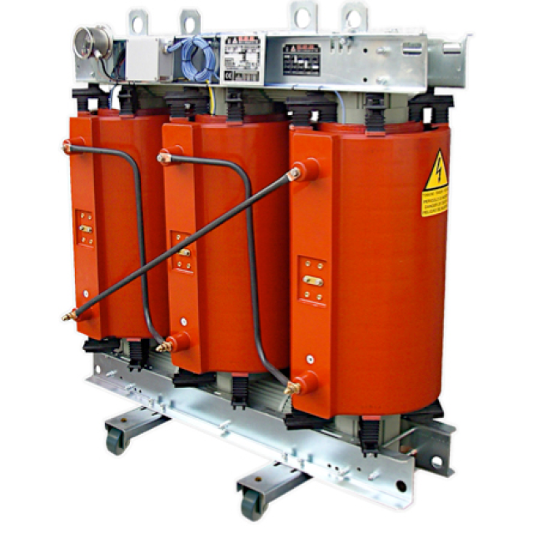
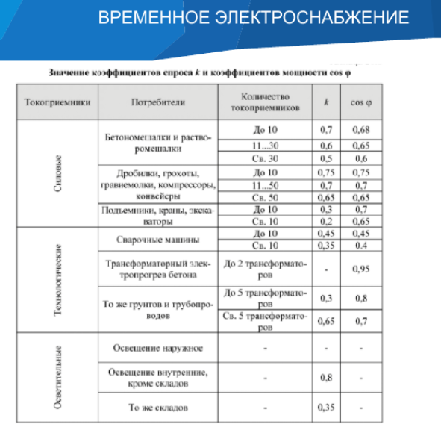
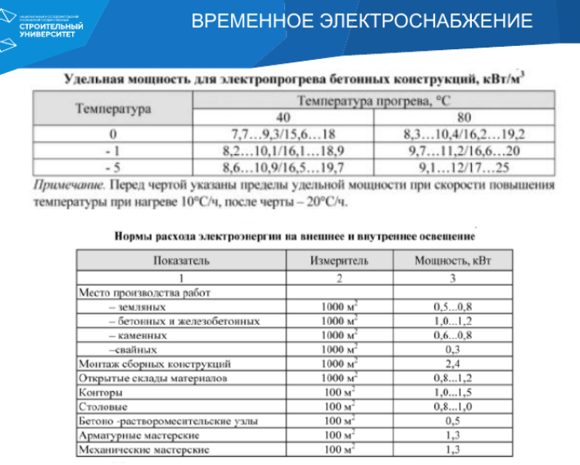
 |  |  | Кол-во | k | cos
Потреб. Маш | 286.90351782 | кВт
Коэфициент | 1.1
Башенный кран | 179 | кВт | 1 | 0.3 | 0.7
Глубинный вибратор | 0.23 | кВт | 1 | 0.7 | 0.68
Машина шлифовочная | 0.22 | кВт | 1 | 0.7 | 0.68
Сварочный инвертор | 0.24 | кВт | 1 | 0.7 | 0.68
Котел битумный | 42 | кВт | 2 | 0.75 | 0.75

 |  |  | Потреб. кВт
Освещ. | 99.3968
Земл. раб | 2.592 | кВт | 0.8
Бет./жел.бет. раб | 3.888 | кВт | 1.2
Сбор. констр. | 7.776 | кВт | 2.4
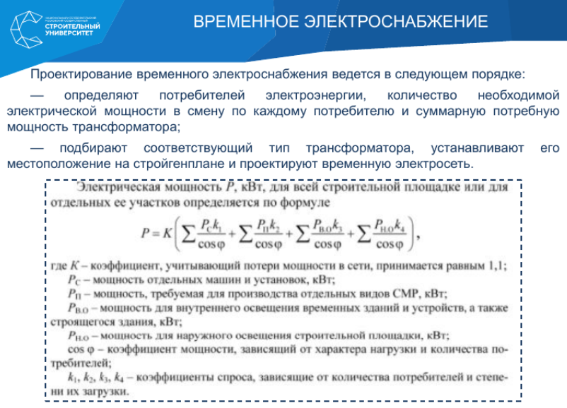
Откр. склад | 3.888 | кВт | 1.2
Прораб. | 48.6 | кВт | 1.5
Столовые | 32.4 | кВт | 1
Площадь объекта | 3240 | м2
Кол-во ламп | 316 | шт.
Мощность лампы | 0.8 | кВт
коэф. | 0.13
Норм. Осв. | 2 | лк
Коэф. Запаса | 1.5
Площадь застройки | 648 | м2

Итого | 400
Трансформатор ТСЗ/ТСЛ

